Sheet1
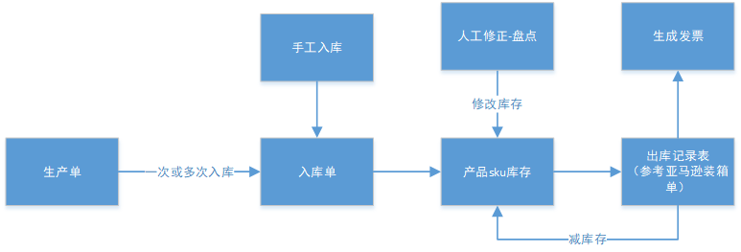
功能模块
生产单 | 包含入库操作，可以多次入库，人工结束生产单 | 日期 | 批号 | 店铺sku |  | 数量 | 状态 |  | 需要显示产品sku,用于线下生产单制作统计和线上价格计算通过
入库单 | 生产单的入库，手工入库 | 日期 | 批号 | 生产单批号 | 店铺sku |  | 数量 | 状态
人工修正-盘点单 | 直接修改产品sku库存，盘点修改记录要记录起来 | 日期 | 批号 | 店铺sku | 数量
添加出库记录表 | 出库记录及出库sku数量，减库存，生成发票 | 日期 | 批次 | 店铺 | 店铺sku | 数量 | FBA编号 |  |  | 此数据通过亚马逊发货清单获取（即用来生成发票的文件提取）

 |  | 数量基于店铺sku

